Sheet1
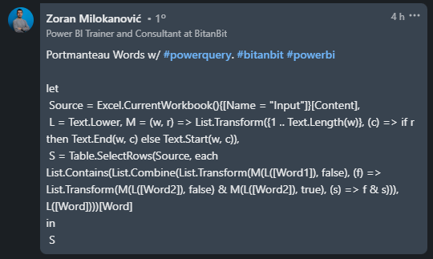
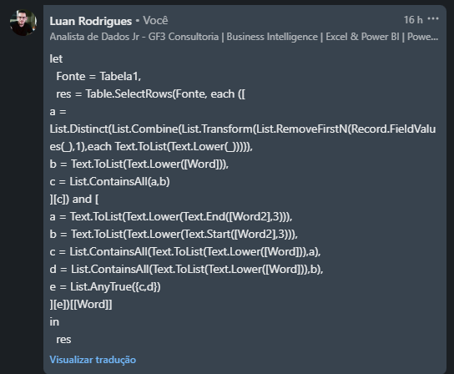
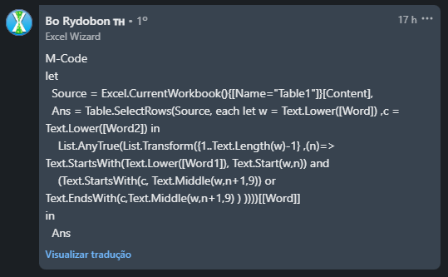
Word | Word1 | Word2 | Answer Expected
Botox | botulism | toxin | Botox
Bollywood | Bombay | wbridge | Brexit
frenemy | enemy | foe | intercom
Brexit | Britain | exit | metaverse
jetlag | airplane | lag | vlog
intercom | internal | communication
union | university | tonnage
metaverse | meta | universe
vlog | video | log

Listar palavras Portmanteau. Uma palavra Portmanteau é feita iniciando alguns alfabetos do Word1 e iniciando ou terminando alguns alfabetos do Word2. Ex. Biopic é feito a partir de Biography e picture.

